3.5环境卫生设施
环境卫生设施 |  |  |  |  | 环境卫生设施图片示意
备注： 1、设施编号采用“社区编号-3.5-数字”的形式编写，例：120101-A-3.5-1； 2、垃圾分类收集点、生活垃圾收集站含义：垃圾分类收集点指配置分类投放的垃圾箱的地点，生活垃圾收集站是指负责集中暂存、中转生活垃圾的功能性设施，新建居住社区宜建设一个用地面积不小于120平方米的生活垃圾收集站； 3、垃圾分类收集点面积填写为“/”，生活垃圾收集站面积按用地面积计算，公共厕所面积按建筑面积计算 4、经纬度均采用WGS-84坐标系，精确到8位小数； 5、面积保留2位小数 |  |  |  |  | 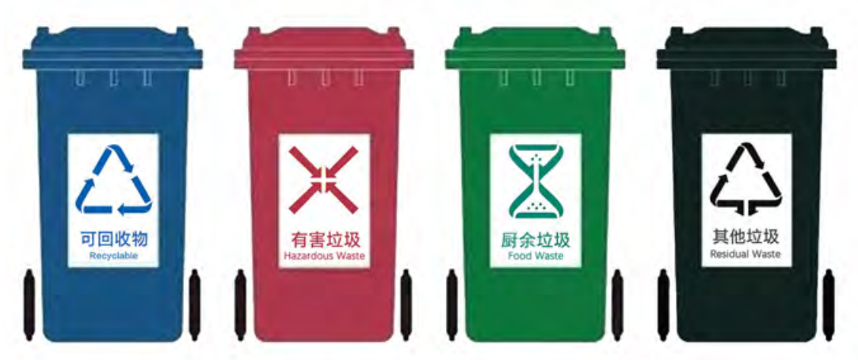 | 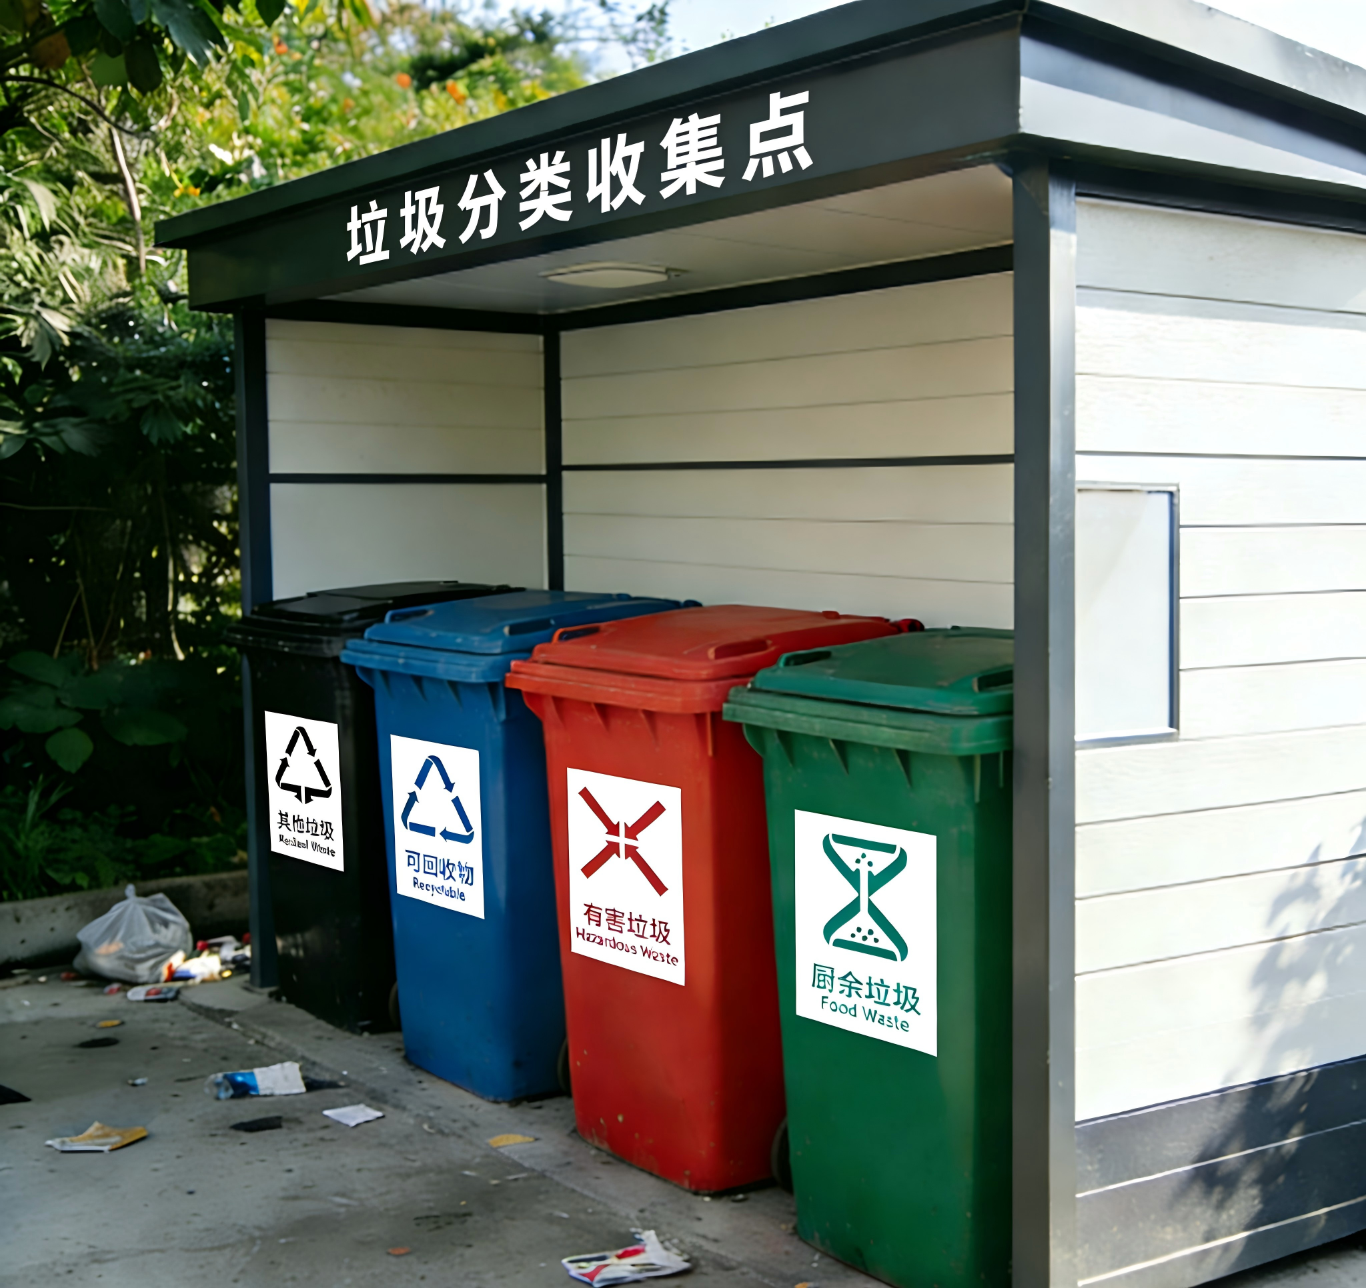 | 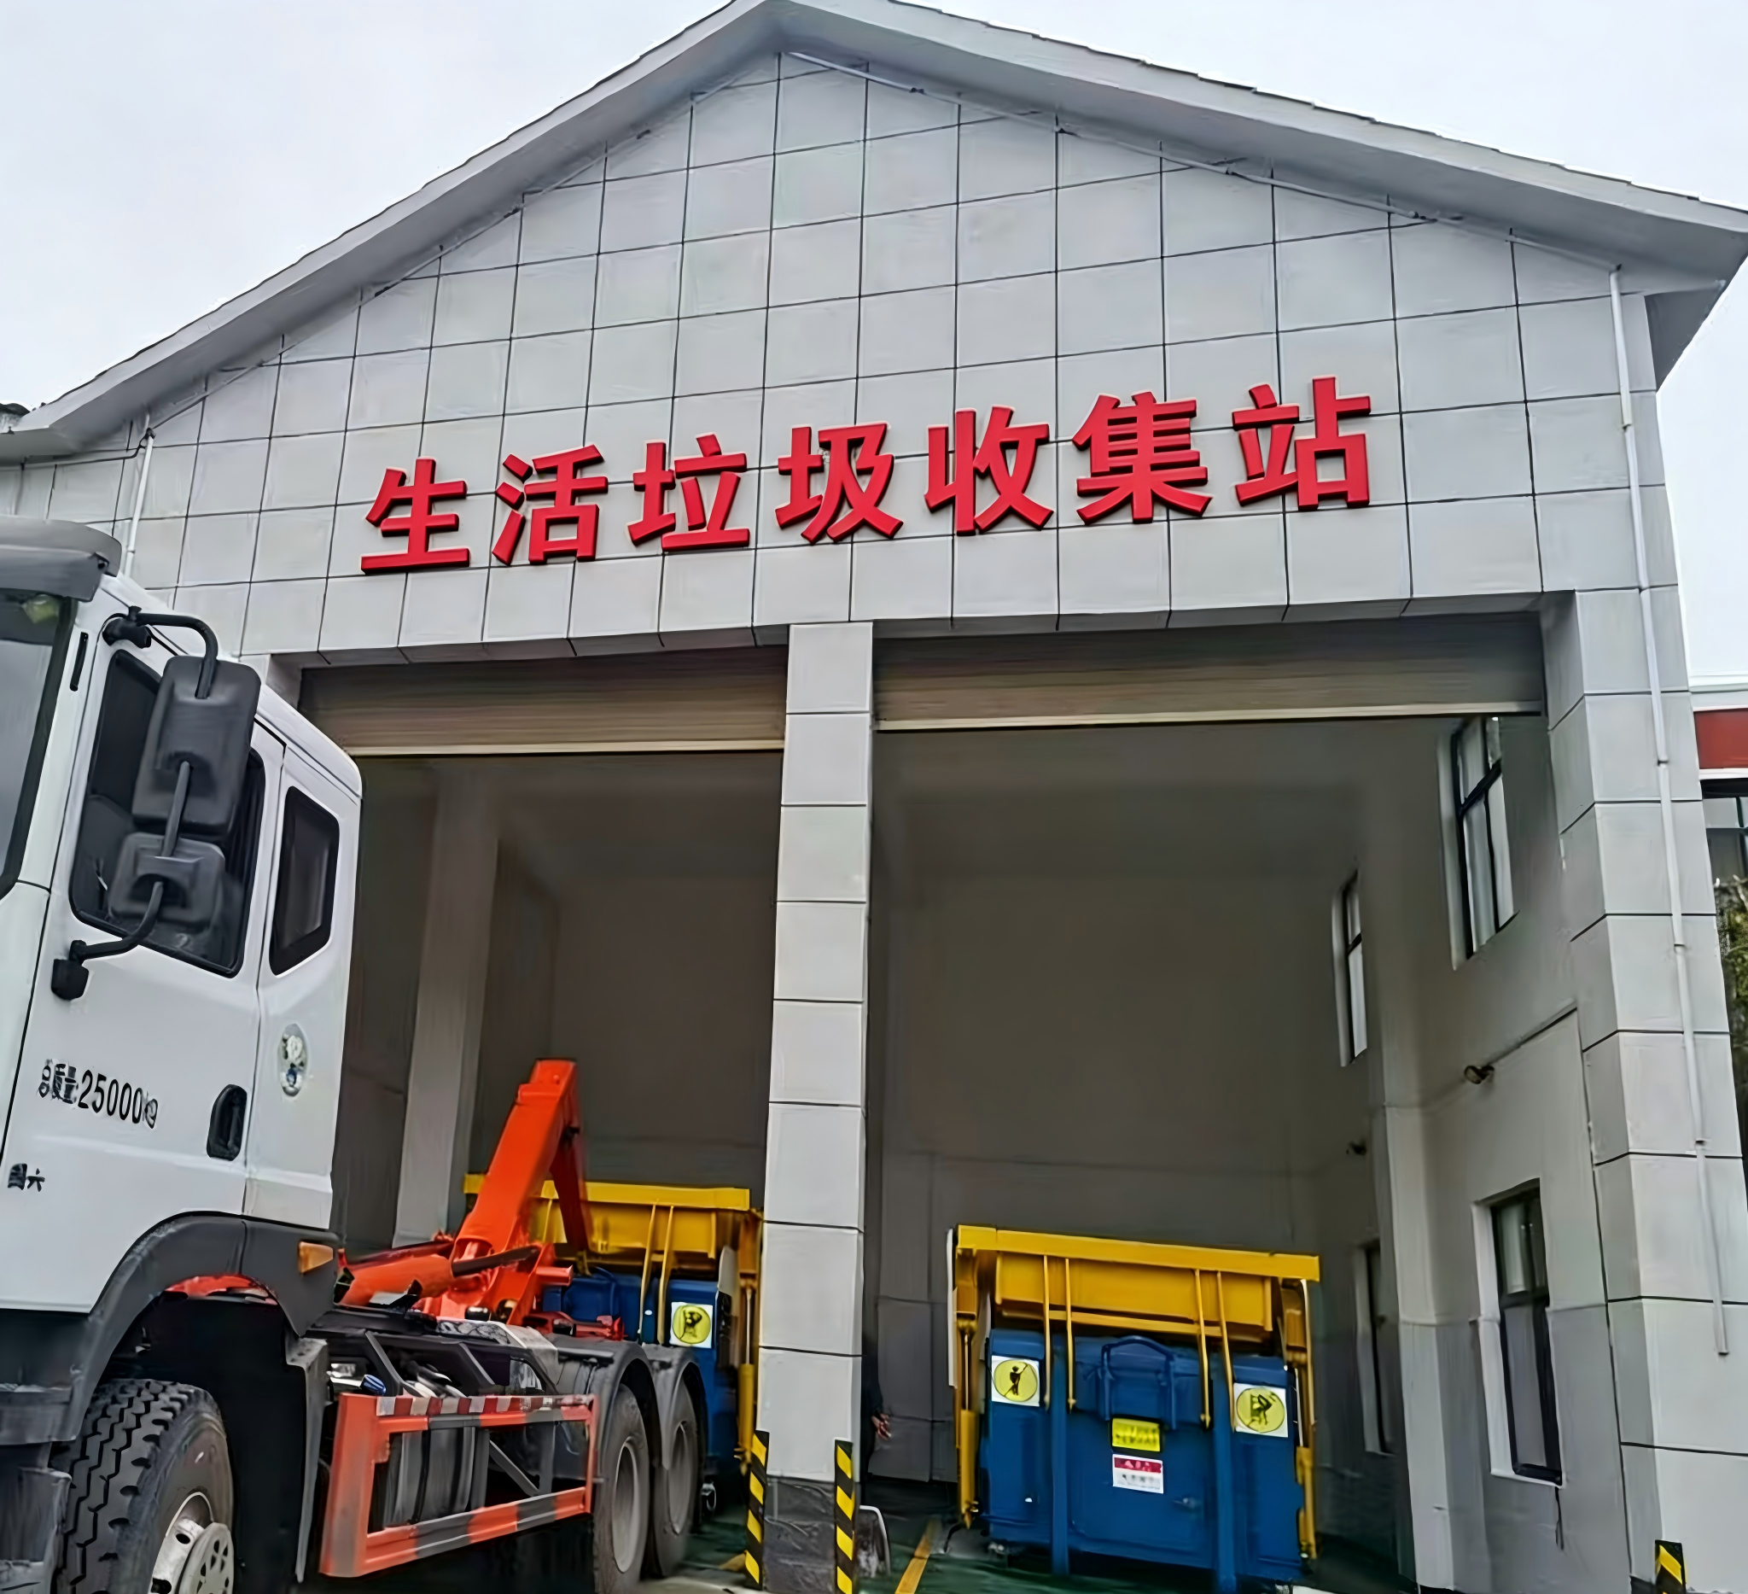
设施编号 | 类型 （请下拉选择，垃圾分类收集点/生活垃圾收集站/公共厕所） | 经度 | 纬度 | 面积（单位：平方米） | 垃圾分类收集点 |  | 生活垃圾收集站

120104-A-3.5-1 | 公共厕所 | 117.21647195 | 39.15219993 | 27.13

